Plan1
 | Referencia | Preço custo | PDV | Nome Produto | Descrição WEB | Características do Produto | Ean | Cor | Tamanho | Ncm | Peso (kg) | Altura (cm) | Largura (cm) | Comprimento (cm)
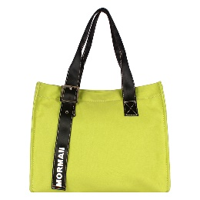 | 230000 | R$99.90 | R$219.78 | Bolsa em lona ou canvas Mormaii | Bolsa em Canvas super versátil! POde ser usada na praia ou no seu dia-a-dia. Super espaçosa e muito leve. Ela é linda! | Material: lona ou canvas; alça de ombro; fechamento com zíper; bolso interno; detalhe externo de fivela; logo Mormaii em alto relevo. | 7898024224037 | VERDE | G | 42022210 | 715 | 32 | 16 | 39
 |  |  |  |  |  |  | 7898024224044 | CORAL | G | 42022210 | 715 | 32 | 16 | 39
 |  |  |  |  |  |  | 7898024224051 | AREIA | G | 42022210 | 715 | 32 | 16 | 39
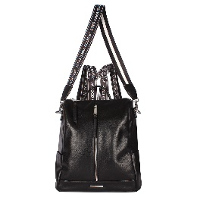 | 230006 | R$139.90 | R$307.78 | Bolsa mochila good vibes Mormaii | Ela pode ser usada como bolsa ou como mochila, tanto faz. Com a tendencia Lettering, ela fica ainda mais estilosa. Aposte! | Alça de ombro; alça de mochila; bolso interno; detalhe em zíper frontal; metal logo Mormaii; porta celular interno; fecho em zíper; alça com tendência lettering. | 7898024224136 | PRETO | G | 42022210 | 0.86 | 33 | 14 | 28
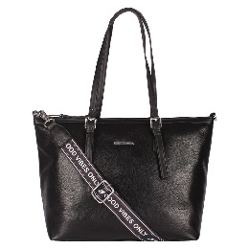 | 230007 | R$129.90 | R$285.78 | Bolsa shopping bag good vides Mormaii | Uma shopping bag clássica que com a alça em lettering ficou totalmente estilosa. Com material maleável, ela imita uma bolsa de couro, mas com um detalhe importantissimo, é um produto vegano. Ela é linda! | Alça de ombro; alça transversal; bolso atrás; bolso interno; fecho em zíper; metal logo Mormaii; porta celular interno. | 7898024224143 | PRETO | G | 42022210 | 0.6 | 28 | 12 | 40
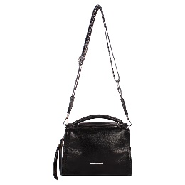 | 230008 | R$119.90 | R$263.78 | Bolsa crossbody good vibes Mormaii | Essa crossbody com tendência lettering é muito charmosa. Com shape retangular, ela pode ser usada de ombro ou transversal, ela é leve e super confortável. | Alça de mão; alça transversal; bolso utilitário atrás; bolso interno; fecho em zíper; metal logo Mormaii; porta celular interno. | 7898024224150 | PRETO | P | 42022210 | 0.64 | 17 | 12 | 24
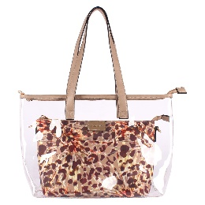 | 230009 | R$89.50 | R$196.90 | Bolsa de praia Mormaii | Hit do beach style, a shopping bag em vinil se renova com a informação de moda. Perfeita para a sunset na praia ou um day off no litoral, ela acompanha uma bolsa interna, que é removível e ideal para proteger suas coisas! Aposte! | Alça de ombro; alça transversal; bolsa interna removível; fecho em zíper; logo Mormaii. | 7898024224167 | NUDE | G | 42022210 | 0.755 | 28 | 8 | 41
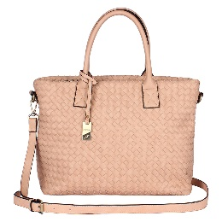 | 230010 | R$129.90 | R$285.78 | Bolsa Shopping Bag Trisse Mormaii | Chique e atemporal, esta shopping bag é um acessório chave no seu closet. O detalhe de baixo relevo trançado, aliado as cores mais clássicas do verão, elevam o modelo a um dos mais vendidos da estação. Aposte sem medo! | Alça de mão, alça transversal, bolso interno, chaveiro com logo Mormaii, Fecho em zíper. | 7898024224174 | CARAMELO | G | 42022210 | 1120 | 28 | 13 | 39
 |  |  |  |  |  |  | 7898024224181 | NUDE | G | 42022210 | 1120 | 28 | 13 | 39
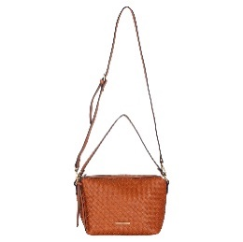 | 230011 | R$99.90 | R$219.78 | Bolsa transversal trissê Mormaii | Toda em trissê, esta bag ja é uma best-seller da nossa coleção! Super coringa e estilosa. Vêm nas cores caramelo e nude, para fechar com o clima do verão. | Alça de ombro; alça transversal; bolso interno; fecho em zíper; metal logo Mormaii; porta celular interno. | 7898024224198 | CARAMELO | P | 42022210 | 0.6 | 17 | 10 | 28
 |  |  |  |  |  |  | 7898024224204 | NUDE | P | 42022210 | 0.6 | 17 | 10 | 28
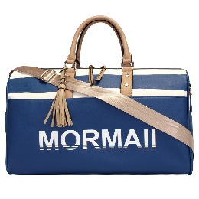 | 230016 | R$149.50 | R$328.90 | Bolsa de viagem navy Mormaii | Vai passar o fim de semana no litoral? Leve sua bolsa de viagem MORMAII e arranque suspiros e olhares por onde passar. Cores disponíveis: Listras azul e branco. | Alça de mão; alça transversal em nylon; barbicacho; bolsa utilitário atrás; bolso frontal; bolso interno. | 7898024223825 | AZUL | G | 42022210 | 1.73 | 26 | 23 | 52
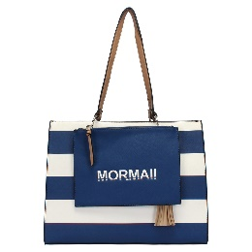 | 230017 | R$129.90 | R$285.78 | Bolsa estruturada navy Mormaii 2 em 1 | Esta bolsa já nasce clássica com seu design clean e shape ideal para quem precisa de um modelo 24/7! O destaque da peça fica por conta das listras. Sem contar que é super versátil por ter 3 versões. Ela vai do trabalho ao happy hour. Aposte! | Alça de ombro; alça transversal; barbicacho; bolso na parte de trás; bolso interno; fecho em zíper; metal logo Mormaii; porta celular interno; | 7898024223832 | AZUL | G | 42022210 | 1,205 | 30 | 145 | 39
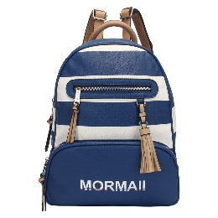 | 230018 | R$129.90 | R$285.78 | Bolsa mochila navy Mormaii | A queridinha das influencers e melhor amiga de mulheres antenadas e urbanas, as mochilas estão ganhando espaço no closet de muitas mulheres. Essas listras são ou não são um charme? | Alça mochila; barbicacho; bolso frontal; bolso interno; fecho em zíper; porta celular interno. | 7898024223849 | AZUL | G | 42022210 | 1,165 | 31 | 16 | 29
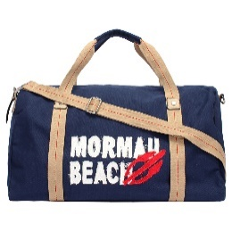 | 230019 | R$99.90 | R$219.78 | Bolsa de viagem canvas com aplique bordado Mormaii | Confeccionada em canvas, esta bolsa de viagem é muito leve e prática. Perfeita para viagens rápidas do fim de semana! | Alça de mão; alça transversal; bolsa atrás; bolso interno; fecho em zíper. | 7898024223863 | AZUL | G | 42022210 | 0.795 | 27 | 22 | 48
 |  |  |  |  |  |  | 7898024223870 | VERMELHO | G | 42022210 | 0.795 | 27 | 22 | 48
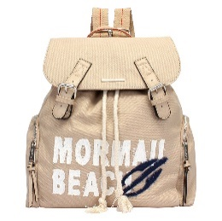 | 230020 | R$99.90 | R$219.78 | Bolsa mochila canvas aplique bordado Mormaii | Moderna e super versátil, este modelo de bolsa mochila é perfeita para compor looks casuais e urbanos. Confeccionada em canvas, ela confere um toque rústico e moderno ao mesmo tempo. Aposte. | Alça mochila; bolso lateral; metal logo Mormaii; porta celular interno. | 7898024223887 | AZUL | G | 42022210 | 0.74 | 34 | 17 | 33
 |  |  |  |  |  |  | 7898024223894 | BEGE | G | 42022210 | 0.74 | 34 | 17 | 33
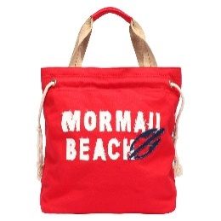 | 230021 | R$89.90 | R$197.78 | Bolsa canvas com aplique bordado Mormaii | Funcional e prática, este modelo de bolsa confeccionado em canvas, material mais urbano e cool da temporada. Em tamanho médio, ela possui ótima abertura que vai dar aquele help na hora de organizar a bagunça! | Alça de ombro; bolso interno; fecho em zíper; porta celular interno. | 7898024223900 | AZUL | G | 42022210 | 0.46 | 34 | 17 | 34
 |  |  |  |  |  |  | 7898024223917 | VERMELHO | G | 42022210 | 0.46 | 34 | 17 | 34
 |  |  |  |  |  |  | 7898024223924 | BEGE | G | 42022210 | 0.46 | 34 | 17 | 34
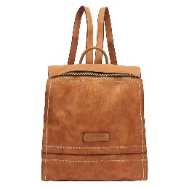 | 230022 | R$99.90 | R$219.78 | Bolsa mochila básica Mormaii | Você quer conforto? Criamos o modelo ideal para você! Ainda por cima é muito estilosa... Aposte no poder das costuras. | Alça mochila; bolso interno; detalhe costura grossa; fecho em zíper; porta celular interno. | 7898024223931 | CARAMELO | M | 42022210 | 0.665 | 27 | 15 | 28
 |  |  |  |  |  |  | 7898024223948 | NUDE | M | 42022210 | 0.665 | 27 | 15 | 28
 |  |  |  |  |  |  | 7898024223955 | PRETO | M | 42022210 | 0.665 | 27 | 15 | 28
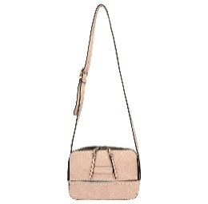 | 230023 | R$89.90 | R$197.78 | Bolsa lateral básica Mormaii | Em formato quadrado, esta moderna crossbody vem para renovar seus looks diurnos. Com alças mais curtas, ela confere conforto e praticidade para seus eventos. Com uma excelente abrtura, a bag ainda é super espaçosa! | Alça de ombro; alça transversal; bolso interno; fecho em zíper; porta celular interno. | 7898024223962 | CARAMELO | P | 42022210 | 0.44 | 16 | 10 | 21
 |  |  |  |  |  |  | 7898024223979 | NUDE | P | 42022210 | 0.44 | 16 | 10 | 21
 |  |  |  |  |  |  | 7898024223986 | PRETO | P | 42022210 | 0 | 16 | 10 | 21
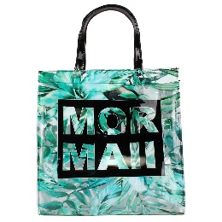 | 230027 | R$49.50 | R$108.90 | Bolsa de praia floral plastica Mormaii | Pode molhar a vontade! Esta bolsa estampada é perfeita para te acompanhar em dias na praia ou um dia de clube à beira da piscina. Com um bolso interno, ela armazena com segurança seus itens essenciais | Alça de ombro; bolso interno; fecho com botão magnético. | 7898024224310 | BRANCO-FLORAL | G | 42022210 | 0.495 | 37 | 12.5 | 36
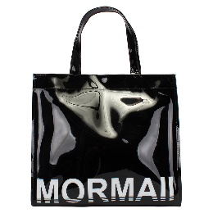 | 230028 | R$49.50 | R$108.90 | Bolsa de praia plastica Mormaii | Essa versão é super clean! Além de moderna e mega estilosa, peça chave para arrasar na praia ou no clube. | Alça de ombro; bolso interno; fecho com botão magnético. | 7898024224327 | PRETO | G | 42022210 | 0.495 | 32 | 12 | 35.5
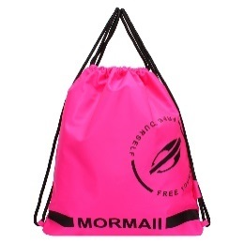 | 230029 | R$34.90 | R$76.78 | Bolsa saco neon | Mochila saco em nylon ótima para esportes, super prática e super leve. | Alça de mochila, fecho com tira de regulagem. | 7898024225133 | amarelo | M | 42022210 | 0.22 | 38 | 15 | 36
 |  |  |  |  |  |  | 7898024225126 | pink | M | 42022210 | 0.22 | 38 | 15 | 36
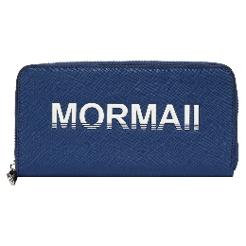 | 240001 | R$59.90 | R$131.78 | Carteira navy Mormaii | Esta carteira é item essencial para aquelas que possuem muitos cartões e precisa tê-los sempre em mão. Para você ter tudo de forma organizada e, claro, estilosa, este é o modelo ideal. | Várias divisórias para cartão de crédito; fecho em zíper; logo Mormaii em alto relevo. | 7898024224006 | AZUL | G | 42023200 | 0.26 | 11 | 3.5 | 21
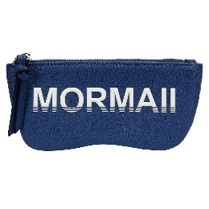 | 260000 | R$29.90 | R$65.78 | Porta óculos Mormaii | Com estilo Navy, este porta óculos é puro charme. Aproveite para conhecer os demais itens desta coleção e apaixone-se. | Fecho em zíper, logo Mormaii em alo relevo. | 7898024223856 | AZUL | P | 42023200 | 0.09 | 9.5 | 3 | 15

